상품제안서
폴더블2 Qi2.2 25W 맥세이프 3in1 초고속 무선충전기 | 상품코드: S48001

 |  |  |  |  |  |  | 02-713-8555 | www.synergygift.co.kr
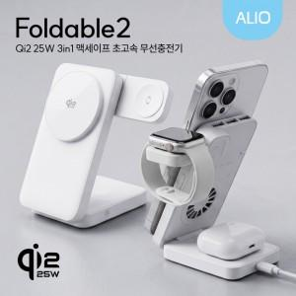

【상세/제작정보】

【인쇄/포장옵션】 | 레이져인쇄, 칼라인쇄, 풀칼라인쇄 / 포장지포장

【공급단가】 | 수량 | 20~ | 50~ | 100~ | 300~ | 500~
*VAT별도 | 단가 | 41,600원 | 39,000원 | 38,000원 | 37,000원 | 36,300원

【상품 URL】 | https://www.synergygift.co.kr:443/src/goods_detail.php?gdno=48001

